Meldeliste

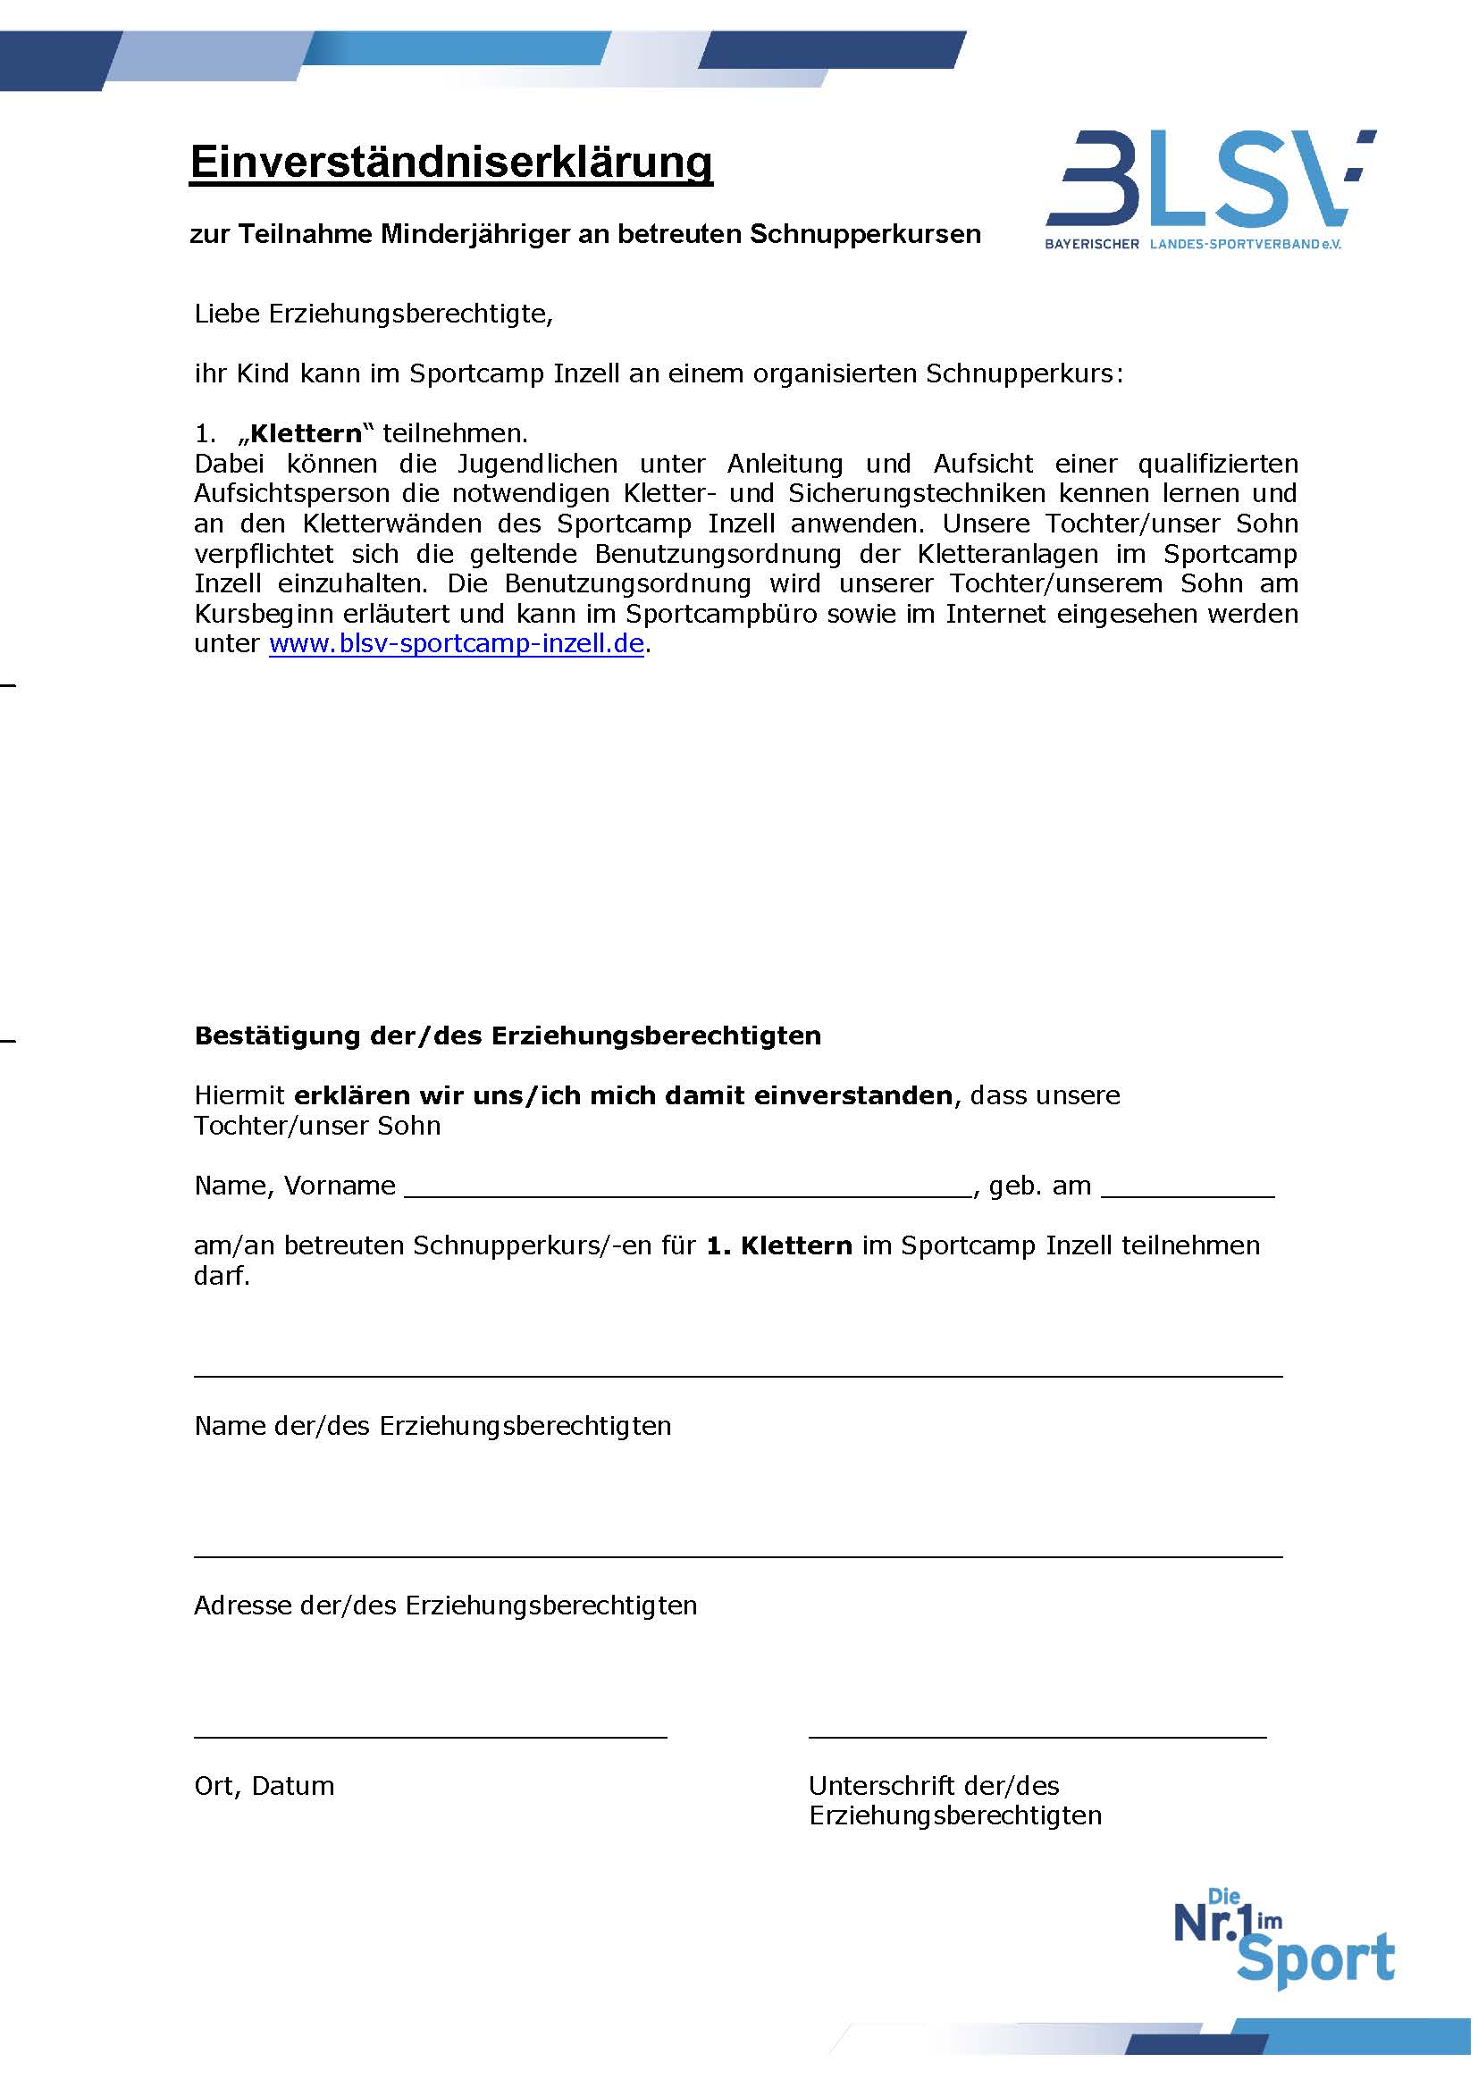
 | Antrag auf Teilnahme am
 | Taekwon-Do Sommercamp des ITF-D e.V.
 | vom 07. bis 14.08.2021 in Inzell für
2019-08-10 | Anmeldung:
Teilnahmebedingung: Mindestalter von 12 Jahren. Unter 12-jährige auf Anfrage.

Vorname | Nachname | m / w | Graduierung | Geb. Datum

Adresse: Staße + Hausnummer |  |  | Postleitzahl | Wohnort

Telefon |  | E-Mail

Verein/Schule |  | Trainer

Die Kosten betragen 320,00 € pro Person im Blockhaus zuzüglich An- und Abreise (Zimmer in sehr begrenzter Anzahl; Preise siehe Ausschreibung).
Eine Anzahlung in Höhe von 60,00 € bitte sofort überweisen.
Die Restzahlung bitte bis spätestens 30.04.2021.
Die Zahlung der Teilnahmegebühr bitte auf folgendes Konto:
Kontoinhaber: ITF-D e.V. , IBAN: DE47 3705 0198 0004 6523 68 , BIC: COLSDE33XXX , bei der Sparkasse KölnBonn
Als Verwendungszweck bitte Sommercamp 2021 und den Namen angeben.

Eine Reservierung erfolgt erst, nachdem die Anzahlung auf dem ITF-D Konto gutgeschrieben wurde,
sowie die Meldeliste als Exceldatei per E-Mail an meldung@itf-d.de eingegangen ist
und unterschrieben per Post an Harry Vones, Krischerstr. 70, 40789 Monheim gesendet wurde.
Die Anmeldung ist verbindlich und bei Stornierung gehen die entstandenen Kosten zu Lasten des Stornierenden.
Für Minderjährige, die am betreuten Kletterkurs teilnehmen möchten, muss zusätzlich die
Einverständniserkärung Kletter BLSV ausgefüllt und der Meldeliste beigefügt werden.

Die An- und Abreise muss selbst organisiert werden.

Einverständnis- und Datenschutzerklärung:
Ich bin sportgesund und frei von ansteckenden Krankheiten. Ich erkenne an, dass der Veranstalter bzw. Ausrichter und die vom Veranstalter bzw. Ausrichter eingesetzten Trainer und Betreuer keine Haftung für Personen-, Vermögens- und/oder Sachschäden jedweder Art übernehmen. Ich erkläre mich ebenfalls einverstanden, dass alle Fotos, die während dieses Sommercamps erstellt werden, von dem ITF-D e.V., dessen Landesverbänden sowie den an dem Sommercamp teilnehmenden Schulen und Vereinen zum Zweck der Abbildung auf deren Internetseiten sowie zur Weitergabe an die Presse zur Veröffentlichung genutzt werden dürfen. Darüberhinaus erkläre ich mich einverstanden, dass die oben stehenden Daten zum Zwecke der Durchführung des Sommercamps elktronisch gespeichert und archiviert werden, sowie an das BLSV Sportcamp in Inzell weitergeben werden.

Ort, Datum |  |  | Unterschrift

Bei minderjährigen Teilnehmenden zusätzlich von der/den erziehungsberechtigten Person/Personen auszufüllen:

Name/Namen der erziehungsberechtigten Person/Personen

Telefon |  | E-Mail

- Ich/Wir habe/haben die obenstehende Anmeldung und Einverständnis- und Datenschutzerklärung gelesen
und bin/sind uneingeschränkt damit einverstanden.
- Ich/Wir erkläre/erklären mich/uns uneingeschränkt damit einverstanden, dass der/die obenstehende Minderjährige
an dem Taekwon-Do Sommercamp des ITF-D e.V. inklusive aller Aktivitäten von Samstag, den 07.08.2021
bis Samstag, den 14.08.2021 in Inzell teilnimmt.
- Der/Die obenstehende Minderjährige darf während des Aufenthalts das Campgelände,
außer in Begleitung mit den von dem ITF-D e.V. eingesetzten Betreuern,
 |  |  | - nicht verlassen.

 |  |  | - auch ohne Begleitung verlassen.

 |  |  | - nur in Begleitung verlassen.**
 |  | ** Name der Begleitperson
Ein Verlassen des Geländes bedarf aber auf jeden Fall der Zustimmung der durch den ITF-D e.V. eingesetzten Betreuer.
Sollte keine Auswahl getroffen werden, ist ein Verlassen des Campgeländes nur mit den von dem ITF-D e.V. eingesetzten
Betreuern erlaubt.

Ort, Datum |  |  | Unterschrift der erziehungsberechtigten Person/Personen

